Soluciones
Tarea 3 - Examen
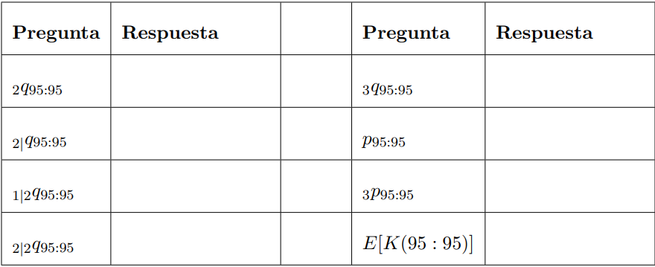
 |  |  |  |  |  | k | x | y | qx | px | kpx | kpy | kpxy
 |  |  |  |  |  | 0 | 95 | 95 | 0.09 | 0.91 | 1 | 1 | 1
 |  |  |  |  |  | 1 | 96 | 96 | 0.1 | 0.9 | 0.91 | 0.91 | 0.8281
 |  |  |  |  |  | 2 | 97 | 97 | 0.11 | 0.89 | 0.819 | 0.819 | 0.670761
 |  |  |  |  |  | 3 | 98 | 98 | 0.12 | 0.88 | 0.72891 | 0.72891 | 0.5313097881
 |  |  |  |  |  | 4 | 99 | 99 | 1 | 0 | 0.6414408 | 0.6414408 | 0.4114462999

 | 2q95:95 | 0.329239 | 3q95:95 | 0.4686902119
 | 2|q95:95 | 0.1394512119 | p95:95 | 0.8281 |  |  |  | r | x | y | V | h
 | 1|2q95:95 | 0.2967902119 | 3p95:95 | 0.5313097881 |  |  |  | 8 % | 95 | 95 | 0.92592592593 | 0.01
 | 2|2q95:95 | 0.2593147001 | E[K(95:95)] | 2.441617088
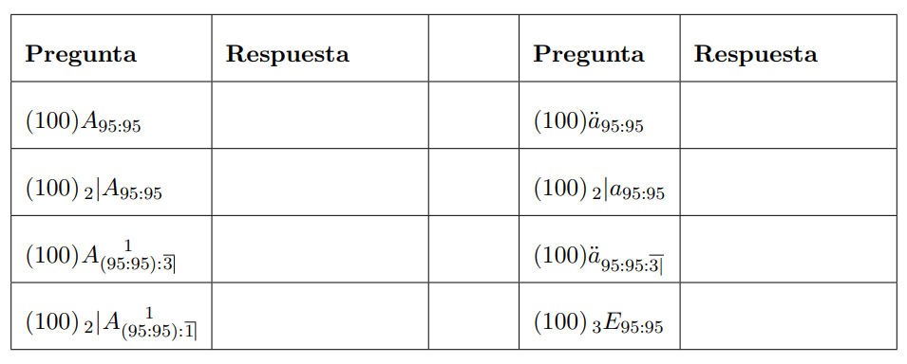
 |  |  |  |  |  |  | Por conmutados
 |  |  |  |  |  |  | k | x | qx | px | lx | ly | lxy | dxy | V x+y/2 +1 | V x+y/2 | Cxy | Dxy | Mxy | Nxy
 |  |  |  |  |  |  | 0 | 95 | 0.09 | 0.91 | 100 | 100 | 100 | 17.19 | 0.00061847118912 | 0.00066794888425 | 0.010631519741 | 0.066794888425 | 0.051624904113 | 0.20479478821
 |  |  |  |  |  |  | 1 | 96 | 0.1 | 0.9 | 91 | 91 | 82.81 | 15.7339 | 0.00057265850845 | 0.00061847118912 | 0.0090101517061 | 0.051215599171 | 0.040993384372 | 0.13799989979
 |  |  |  |  |  |  | 2 | 97 | 0.11 | 0.89 | 81.9 | 81.9 | 67.0761 | 13.94512119 | 0.00053023935967 | 0.00057265850845 | 0.0073942521304 | 0.038411699379 | 0.031983232666 | 0.086784300617
 |  |  |  |  |  |  | 3 | 98 | 0.12 | 0.88 | 72.891 | 72.891 | 53.13097881 | 11.98634882 | 0.00049096237007 | 0.00053023935967 | 0.0058848462249 | 0.028172136183 | 0.024588980536 | 0.048372601239
 |  |  |  |  |  |  | 4 | 99 | 1 | 0 | 64.14408 | 64.14408 | 41.14462999 | 41.14462999 | 0.0004545947871 | 0.00049096237007 | 0.018704134311 | 0.020200465056 | 0.018704134311 | 0.020200465056

 | 1) | 77.288704765 | 5) | 306.60248567
 | 2) | 47.882754834 | 6) | 72.419615302
 | 3) | 40.476036737 | 6) | 234.18287037
 | 4) | 11.070086806 | 8) | 42.177083976

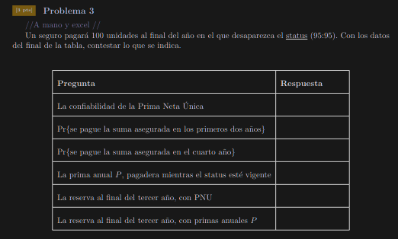

 |  |  |  |  |  |  |  |  | r | x | y | V |  |  |  |  |  |  | E[Z] | Var[Z] | E[L]
 |  |  |  |  |  |  |  |  | 8 % | 95 | 95 | 0.92592592593 |  |  |  |  |  |  | 77.288704765 | 88.866948369 | 0
 |  |  |  |  |  |  |  |  |  |  |  |  |  |  |  |  |  |  |  |  |  |  |  | Vk
 |  |  |  |  |  |  | k | x | qx | px | py | kpx | kpy | kpxy | k|qxy | V k+1 | SA | Z | E[Z] | Z2 | E[Z2] | L | E[L] | kpxy
 |  |  |  |  |  |  | 0 | 95 | 0.09 | 0.91 | 0.91 | 1 | 1 | 1 | 0.1719 | 0.92592592593 | 100 | 92.592592593 | 15.916666667 | 8573.388203 | 1473.7654321 | 15.303887828 | 2.6307383176 | 1
 |  |  |  |  |  |  | 1 | 96 | 0.1 | 0.9 | 0.9 | 0.91 | 0.91 | 0.8281 | 0.157339 | 0.8573388203 | 100 | 85.73388203 | 13.489283265 | 7350.298528 | 1156.4886201 | 8.4451772651 | 1.3287557457 | 0.76675925926
 |  |  |  |  |  |  | 2 | 97 | 0.11 | 0.89 | 0.89 | 0.819 | 0.819 | 0.670761 | 0.1394512119 | 0.79383224102 | 100 | 79.383224102 | 11.070086806 | 6301.6962688 | 878.77918171 | 2.094519337 | 0.29208325989 | 0.57506944444
 |  |  |  |  |  |  | 3 | 98 | 0.12 | 0.88 | 0.88 | 0.72891 | 0.72891 | 0.5313097881 | 0.1198634882 | 0.7350298528 | 100 | 73.50298528 | 8.8103242084 | 5402.688845 | 647.5851306 | -3.7857194854 | -0.45376954285 | 0.42177083976
 |  |  |  |  |  |  | 4 | 99 | 1 | 0 | 0 | 0.6414408 | 0.6414408 | 0.4114462999 | 0.4114462999 | 0.68058319703 | 100 | 68.058319703 | 28.00234382 | 4631.9348808 | 1905.7924681 | -9.2303850617 | -3.7978077803 | 0.30242531325
 |  |  |  |  |  |  |  |  |  |  |  |  |  |  |  |  |  |  |  |  |  |  |  | 3.0660248567

 |  |  |  |  |  |  | Para la reserva |  |  |  |  |  |  |  |  |  |  |  | 87.281207133 | Vk
 |  |  |  | Confiabilidad de la PNU | 0.5313097881 |  | k | x | y | px+k | py+k | kpx | kpy | kpxy | k|qxy | SA | Vk+1 | Z | E[Z] | kpxy
 |  |  |  | Pr{ la SA se pague en los primeros dos años} | 0.329239 |  | 0 | 98 | 98 | 0.88 | 0.88 | 1 | 1 | 1 | 0.2256 | 100 | 0.92592592593 | 92.592592593 | 20.888888889 | 1
 |  |  |  | Pr{ la SA se pague en el cuarto año} | 0.1198634882 |  | 1 | 99 | 99 | 0 | 0 | 0.88 | 0.88 | 0.7744 | 0.7744 | 100 | 0.8573388203 | 85.73388203 | 66.392318244 | 0.71703703704
 |  |  |  | La prima anual P, pagadera mientras el status este vigente | 25.208114212 |  | 2 | 100 | 100 | 0 | 0 | 0 | 0 | 0 | 0 | 100 | 0.79383224102 | 79.383224102 | 0 | 0
 |  |  |  | La reserva al final del tercer año, con PNU | 87.281207133 |  |  |  |  |  |  |  |  |  |  |  |  |  |  | 1.717037037
 |  |  |  | La reserva al final del tercer año, con primas anuales P | 43.997941397

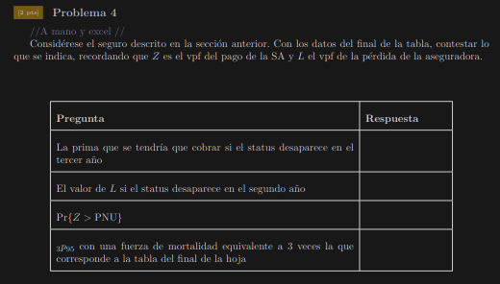

 |  |  |  |  |  |  | Ejercicio 4 Inciso d)
 |  |  |  |  |  |  | Notemos que la relacion entre la fuerza de mortalidad y _tp_x es:
$${}_{t}p_{x}=e^{\int_{0}^{t}{μ_{x+s}ds}}$$

$$μ_{x+s}$$
 |  |  |  |  |  |  |  | Donde: |  | es la fuerza de mortalidad
 |  |  |  |  |  |  |  | Asi para calcular la nueba proba solo debemos multiplicar por 3 la fuerza de mortalidad

${}_{t}^{}{_p}x^{′}=e^{−\int_{0}^{t}{3μ_{x+s}ds}}={\left(e^{−\int_{0}^{t}{μ_{x+s}ds}}\right)}^{3}=(_{t}{p_{x}}^{3}$)
 |  |  |  | La prima que se tendría que cobrar si el status desaparece en el tercer año | 79.383224102
 |  |  |  | El valor de L si el status desaparece en el segundo año | 8.4451772651
 |  |  |  | Pr{Z>PNU} | 0.4686902119 |  |  | Asi solo debemos elevar al cubo la proba original:
 |  |  |  | 3p95 con una fuerza de mortalidad equivalente a 3 veces la que corresponde a la tabla del final de la hoja | 0.38727701764 |  |  | Proba Nueva= | 0.38727701764

